关系图
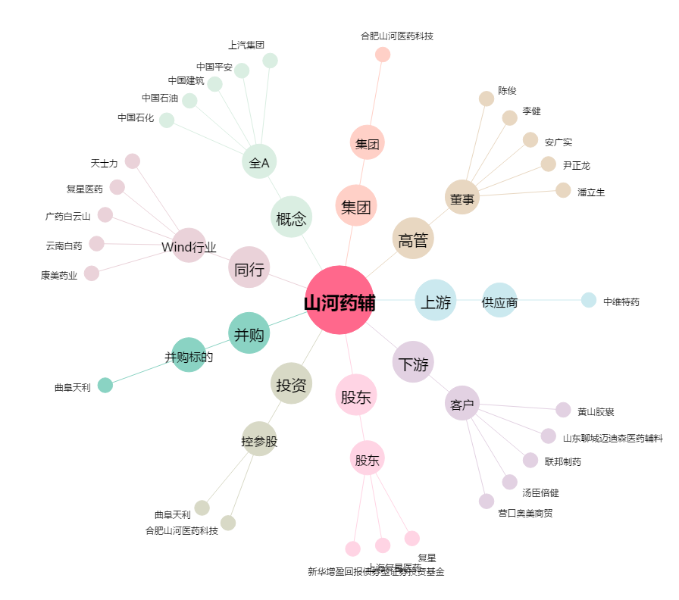
山河药辅[300452.SZ] - 关系概览图

